상품제안서
타이틀리스트 PRO V1 3구 볼마커 2조 고급 싸바리케이스 | 상품코드: S44221

 |  |  |  |  |  |  | 02-713-8555 | www.synergygift.co.kr
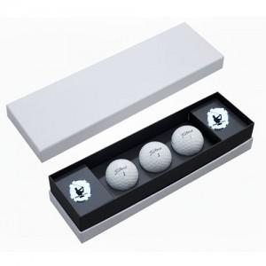

【상세/제작정보】 | <p><span style="font-size: 14pt;">※ 기본 골프공 + 케이스 컬러인쇄 / 볼마커 레이저인쇄</span></p>

【인쇄/포장옵션】 | 풀칼라 / 포장불가능

【공급단가】 | 수량 | 20~ | 50~ | 100~ | 300~ | 500~
*VAT별도 | 단가 | 36,900원 | 34,600원 | 33,700원 | 32,500원 | 31,900원

【상품 URL】 | https://www.synergygift.co.kr:443/src/goods_detail.php?gdno=44221

